Sheet1
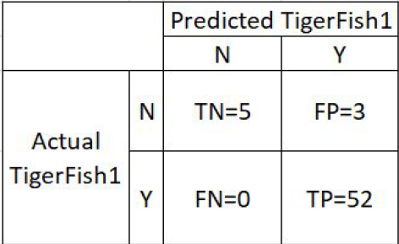

 |  | Predicted TigerFish1
Actual TigerFish1 | N | TN=3 | FP=3
 | Y | FN=0 | TP=54

